Chi tiết địa chất
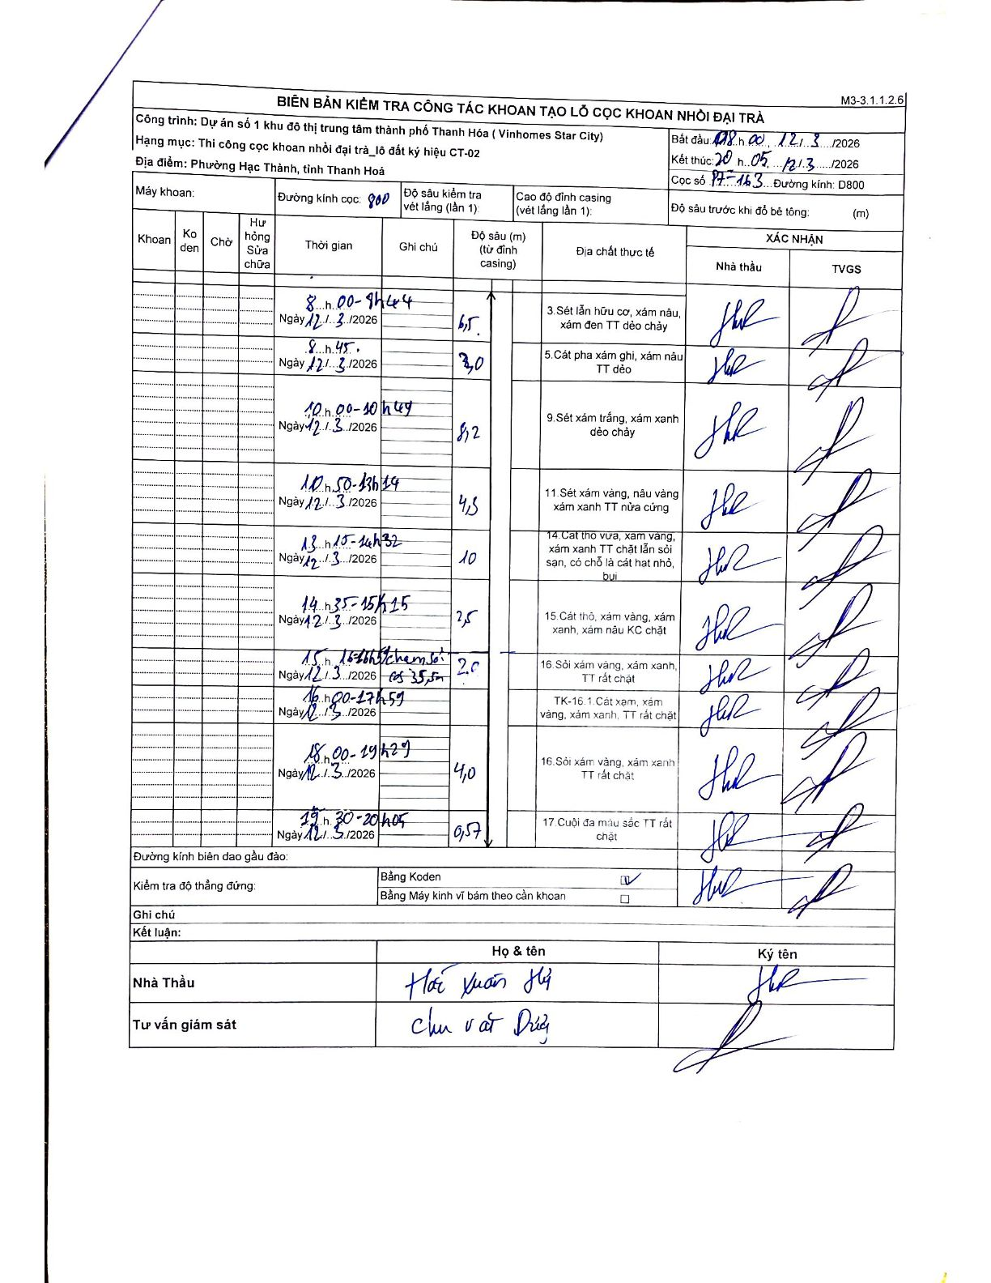
Dự án | Dự án số 1 khu đô thị trung tâm thành phố Thanh Hóa (Vinhomes Star City)
Hạng mục | Thi công cọc khoan nhồi đại trà_lô đất ký hiệu CT-02
Tên bộ phận | Phường Hạc Thành, tỉnh Thanh Hoá
Số hiệu cọc | P7-163
Biên bản số | M3-3.1.1.2.6
Đường kính | 800
Bắt đầu thi công | 08:00 12/03/2026
Kết thúc thi công | 20:05 12/03/2026

Địa chất TT | Đường kính | Mô tả lớp thiết kế | Từ (h) | Đến (h) | Cao độ từ | Cao độ đến | T.Gian (h) | Dài (m) | V (m/h) | Ghi chú
1 | 800 | Sét lẫn hữu cơ, xám nâu, xám đen TT dẻo chảy | 08:00 12/03/2026 | 09:44 12/03/2026 | 0 | -6.5 | 1.73 | 6.5 | 3.75
2 | 800 | Cát pha xám ghi, xám nâu TT dẻo | 09:45 12/03/2026 | 09:59 12/03/2026 | -6.5 | -9.5 | 0.23 | 3 | 12.86
3 | 800 | Sét xám trắng, xám xanh dẻo chảy | 10:00 12/03/2026 | 10:47 12/03/2026 | -9.5 | -17.7 | 0.78 | 8.2 | 10.47
4 | 800 | Sét xám vàng, nâu vàng xám xanh TT nửa cứng | 10:50 12/03/2026 | 13:14 12/03/2026 | -17.7 | -22.2 | 2.4 | 4.5 | 1.88
5 | 800 | Cát thô vừa, xám vàng, xám xanh TT chặt lẫn sỏi sạn, có chỗ là cát hạt nhỏ, bụi | 13:15 12/03/2026 | 14:32 12/03/2026 | -22.2 | -23.2 | 1.28 | 1 | 0.78
6 | 800 | Cát thô, xám vàng, xám xanh, xám nâu KC chặt | 14:35 12/03/2026 | 15:15 12/03/2026 | -23.2 | -25.7 | 0.67 | 2.5 | 3.75
7 | 800 | Sỏi xám vàng, xám xanh, TT rất chặt | 15:16 12/03/2026 | 15:55 12/03/2026 | -25.7 | -35.5 | 0.65 | 9.8 | 15.08 | chạm sỏi 35,5m
8 | 800 | TK-16.1 Cát xám, xám vàng, xám xanh, TT rất chặt | 16:00 12/03/2026 | 17:59 12/03/2026 | -35.5 | -37.79 | 1.98 | 2.29 | 1.15 | Phân chia theo tỷ lệ thời gian
9 | 800 | Sỏi xám vàng, xám xanh TT rất chặt | 18:00 12/03/2026 | 19:29 12/03/2026 | -37.79 | -39.5 | 1.48 | 1.71 | 1.15 | Phân chia theo tỷ lệ thời gian
10 | 800 | Cuội đa màu sắc TT rất chặt | 19:30 12/03/2026 | 20:05 12/03/2026 | -39.5 | -40.07 | 0.58 | 0.57 | 0.98

ẢNH BIÊN BẢN GỐC

